01
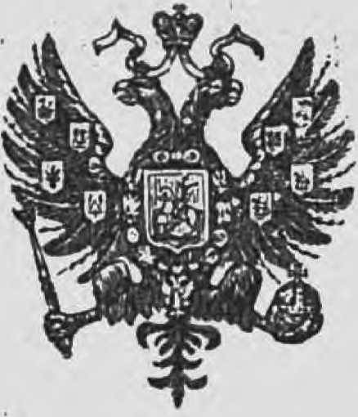
ПЕРВАЯ ВСЕОБЩАЯ ПЕРЕПИСЬ НАСЕЛЕНІЯ

РОССІЙСКОЙ ИМПЕРІИ, 1897 г.

ИЗДАНІЕ ЦЕНТРАЛЬНАГО СТАТИСТИЧЕСКАГО КОМИТЕТА МИНИСТЕРСТВА ВНУТРЕННИХЪ ДѢЛЪ.
ПОДЪ РЕДАКЦІЕЮ Н. А. ТРОЙНИЦКАГО.

LIII. КѢЛЕЦКАЯ ГУБЕРНІЯ.

УЪЗДЫ И ГОРОДА ВЪ НИХЪ | Пространство въ □ верстахъ безъ значит. внутр. водъ. | Наличное населеніе. |  |  | Населенія на □ версту приходится. | Въ числѣ наличнаго населенія было: |  | % грамотныхъ въ населеніи.
 |  | м. п. | ж. п. | ОВОЕГО ПОЛА. |  | Временно пребывавшихъ въ мѣстѣ переписи. | Иностранныхъ подданныхъ.
1 | 2 | 3 | 4 | 5 | 6 | 7 | 8 | 9
Клецкій уѣздъ... | 16,765 | 71,241 | 71,513 | 142,754 | 85.2% | 806 | 429 | 18.4%
г. Кѣльцы... | — | 12,455 | 10,723 | 23,178 | — | 401 | 194 | 48.9%
г. Хенцины... | — | 2,984 | 3,194 | 6,178 | — | 49 | — | 14.0%
Андреевскій уѣздъ... | 11,158 | 38,780 | 40,109 | 78,889 | 70.7% | 300 | 405 | 22.8%
пос. Андреевъ... | — | 2,292 | 2,425 | 4,717 | — | 9 | 36 | 41.5%
Влощовскій уѣздъ... | 1,218 | 36,502 | 37,935 | 74,437 | 61.1% | 308 | 221 | 16.8%
пос. Влощовъ... | — | 1,865 | 1,859 | 3,724 |  | 36 | 8 | 30.3%
Мѣховскій уѣздъ... | 12,044 | 56,180 | 58,230 | 114,410 | 95.0% | 556 | 955 | 26.2%
г. мѣховъ... | — | 2,169 | 2,006 | 4,175 |  | 116 | 31 | 42.9%
Олькушскій уѣздъ... | 12,354 | 54,812 | 58,728 | 113,540 | 91.9% | 729 | 931 | 22.9%
г. Олькушъ... | — | 1,604 | 1,837 | 3,441 | — | 68 | 45 | 29.5%
Пинчовскій уѣздъ... | 10,142 | 52,388 | 55,107 | 107,495 | 106.0% | 600 | 808 | 27.7%
г. Пинчовъ... | — | 4,281 | 4,794 | 9,075 | — | 41 | 14 | 35.0%
г. Дзялошице... | — | 2,620 | 1,986 | 4,606 | — | 10 | 38 | 28.8%
Стопницкій уѣздъ... | 14,043 | 63,797 | 66,673 | 130,470 | 92.9% | 559 | 1,225 | 23.1%
пос. Стопница... | — | 2,111 | 2,309 | 4,420 | — | 32 | 26 | 33.6%
г. Хмѣльникъ... | — | 3,417 | 3,471 | 6,888 | — | 92 | 3 | 10.9%
ВСЕГО ВЪ ГУБЕРНІИ... | 88,686 | 373,700 | 388,295 | 761,995 | 85.9% | 3,898 | 4,974 | 22,7%%
Въ томъ числѣ въ городахъ.. | — | 35,798 | 34,604 | 70,402 | — | 854 | 395 | 35.0%

1

